상품제안서
볼빅 크리스탈 콤비 4구 로얄케이스 (3pc) 반반 골프공 combi | 상품코드: F26038

 |  |  |  |  |  |  | 02-412-0044 | www.easy1.co.kr
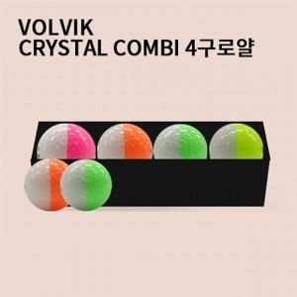

【상세/제작정보】

【인쇄/포장옵션】 | 전사 / 포장지포장

【공급단가】 | 수량 | 50~ | 100~ | 500~ | 1,000~ | 2,000~
*VAT별도 | 단가 | 16,870원 | 16,600원 | 16,200원 | 15,790원 | 15,520원

【상품 URL】 | http://www.easy1.co.kr/src/goods_detail.php?gdno=26038

